EIP企业改进提案表
Formulir Usulan Perbaikan EIP Perusahaan EIP企业改进提案表
Nama Perusahaan 企业名称: |  |  |  |  | PT. Tsingyao Electric Indonesia 印尼青耀电气有限公司
Peserta Perusahaan 企业参与人员: |  |  |  |  | Nama Anggota Tim EIT Departemen 部门EIT小组成员名称 孙晓旭、温燕粉、李呈耀、贝为善、张伟杰、MUH.JUSMIN FADLI、王睿、郑天龙
No. 编号 | Jenis Program Penyusulan 提议项目分类 |  |  | Deskripsi Masalah 问题描述 | Langkah Perbaikan 改进措施 | Pengusul 提议者 |  |  | Pelaksana/Pengawas 实施人 /监督人 注：原则上是2个人 | Foto Sebelum Diperbaiki 改进前照片 | Foto Sesudah Diperbaiki 改进后照片 | Tanggal Dimulainya Perbaikan 开始日期 | Tanggal Perkiraan Penyelesaian 计划完成日期 | Tanggal Penyelesaian Sebenarnya 实际完成日期 | Status Penyelesaian 完成状态 | Keterangan 备注 | Apakah dimasukan kedalam list pembakuan 是否纳入固化清单 | Apakah dimasukan kedalam list perluasan 是否纳入推广清单
 | Jabatan (Manajemen/ Karyawan Tingkat Dasar) Keterangan : Karyawan tingkat dasar adalah jabatan foreman dan karyawan biasa. 职位（管理层/基层员工） 注：基层员工为班长级和员工 | Kategori Utama Usulan 提案大类 | Kategori Sub-Usulan 提案小类 |  |  | Nama Dan Jabatan 姓名及岗位 | No.ID 工号 | Divisi/Bagian 车间
1 | Karyawan Tingkat Dasar基层员工 | Kategori_Perbaikan_Manajemen_Operasional_经营管理改善类 | 9.Penyederhanaan, optimalisasi, dan standarisasi dokumen manajemen, standar, prosedur, formulir, serta alur proses kerja 9、制度文件、标准、规程、表单、流程的压减、优化统一 | ◆Lokasi: Kantor Bagian Sistem Logistik ◆Status masalah dan penyebabnya: Kantor ini memuat beragam fasilitas dan barang. Manajemen sebelumnya sangat bergantung pada kebiasaan pribadi dan instruksi lisan, tanpa adanya sistem penomoran terpadu, foto acuan, ataupun standar visual. Staf tidak dapat dengan cepat menentukan lokasi penyimpanan barang, jenis dan jumlah barang yang harus disimpan, maupun pihak yang bertanggung jawab atas pemeliharaan—termasuk standar yang berlaku dan frekuensi pelaksanaannya. Hal ini mengakibatkan ketidakkonsistenan standar di lokasi kerja serta ketidakjelasan pembagian tanggung jawab. ◆Jangan perbaiki konsekuensinya: Perpindahan barang, perbedaan kuantitas, dan penumpukan debu di meja atau peralatan tidak dapat dideteksi dan dilacak tepat waktu; standar sulit untuk terus diterapkan setelah perubahan personel; pembersihan dan inspeksi mudah diabaikan, yang memengaruhi kebersihan lokasi, status peralatan, dan efisiensi rapat. ◆发生地点： 物流系统科办公室 ◆问题现状及原因： 办公室内设施与物品种类较多，原有管理主要依靠人员习惯和口头要求，缺少统一编号、标准照片以及可视化标准。人员无法快速确认物品应放在哪里、放什么、放多少，以及由谁、按什么标准和频次维护，导致现场标准不统一、责任边界不清。 ◆不整改将导致的后果： 物品移位、数量异常、桌面或设备积尘时不能及时发现和追溯；人员更替后标准难以继续执行；清扫点检容易遗漏，影响现场整洁、设备状态、会议效率。 | ◆Metode dan Langkah Perbaikan yang Layak dan Efektif: Lakukan inventarisasi komprehensif terhadap semua fasilitas, peralatan, furnitur, dan barang-barang lain di kantor. Tetapkan nomor unik sesuai dengan aturan standar dan buat kartu penempatan 3S6D dwibahasa (Bahasa Mandarin dan Bahasa Indonesia) menggunakan foto standar. Tetapkan dengan jelas lokasi, kapasitas, kuantitas, standar kebersihan, frekuensi pelaksanaan, dan penanggung jawab untuk setiap barang. Tempelkan kartu-kartu ini di dekat barang-barang yang sesuai agar personel di tempat dapat memposisikan ulang, membersihkan, dan memeriksa sesuai dengan standar yang telah ditetapkan. ◆Hasil yang Ditargetkan: Mencapai situasi di mana "setiap barang memiliki tempatnya, setiap tempat memiliki label, dan setiap label memiliki tanggung jawab." Lokasi dan kuantitas barang akan sesuai dengan peraturan. Fasilitas dan barang akan bebas dari debu atau kotoran yang terlihat. Penanggung jawab dan standar pemeliharaan akan dapat dilacak dengan jelas, sehingga meningkatkan kebersihan di tempat, efisiensi inspeksi, dan manajemen yang terstandarisasi. ◆Metode untuk mempertahankan efektivitas jangka panjang: Penanggung jawab setiap barang harus membersihkan, mengatur ulang, dan memeriksanya setiap hari sesuai dengan standar dan frekuensi yang ditentukan dalam kartu 3S6D. Tim kerja wajib melakukan pengecekan acak terhadap integritas kartu, lokasi barang, jumlah yang ditentukan, status kebersihan, dan catatan pelaksanaan. Departemen wajib meninjau dampak pelaksanaannya setiap bulan. Apabila barang ditambahkan, dipindahkan, jumlahnya berubah, atau penanggung jawabnya diganti, kartu penempatan tetap dan buku besar manajemen harus diperbarui tepat waktu. ◆可行有效的整改方法步骤：对办公室内的设施、设备、家具等物品进行全面盘点，按照统一的规则建立唯一编号，并结合标准照片制作中印尼双语3S6D定置卡，逐项明确定位、定容、定量、清扫标准、执行频次和责任人，将卡片张贴在对应物品附近，使现场人员能够按照统一标准进行复位、清扫和检查。 ◆要达到的目标效果：实现办公室内物品“有物必有位、有位必有标、有标必有责”，物品位置和数量符合规定，设施及物品表面无明显灰尘或杂物，责任人和维护标准清晰可查，提升现场整洁度、检查效率和标准化管理水平。 ◆保持长效性的方法：由各项物品的责任人每日按照3S6D卡规定的标准和频次进行清扫、复位与检 | Yu Chao Trainee manajemen 于超 管培生 | 9826072984 | Seksi Sistem Logistik物流系统科 | Yu Chao yanzeqin 于超 严泽钦 | \ | 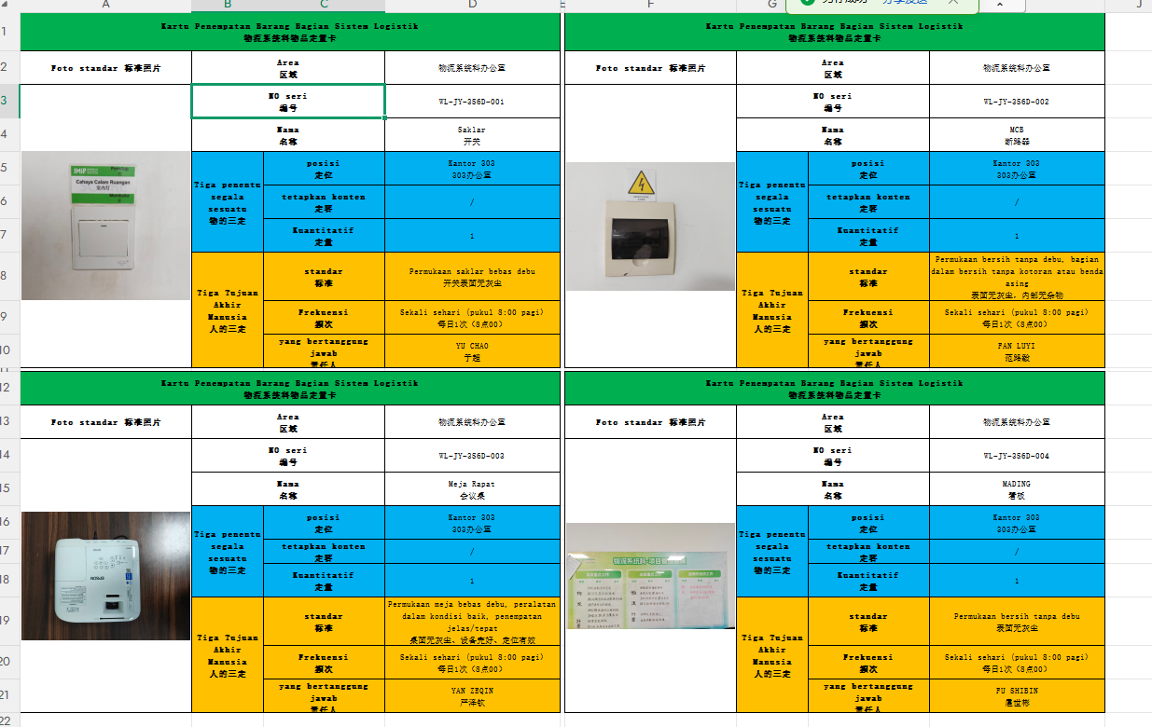 | 2026-08-10 | 2026-08-15 | 2026-08-15 | G | / | Iya 是 | Iya 是
Ringkasan 小结 |  |  |  | “Usulan perbaikan yang diajukan minggu ini: 1 item, item perbaikan yang diselesaikan: 1 item, tingkat penyelesaian 100% 本周提出改进项：1项，完成改进项：1项，完成率100%

